Instructies
Instructies

 | De Inschrijver kan in de paarse cellen zijn of haar gegevens invullen

 | De Inschrijver kan in de lichtblauwe cellen zijn of haar kosten invullen
 | De Inschrijver kan ook in de grijze cellen zijn of haar kosten invullen

De groene cellen zijn geblokkeerd en daardoor niet te wijzigen
 | In het lichtgroene vlak staan de vaste gegevens van de Opdrachtgever
 | De groene kolom geeft de berekening per editie weer
 | Donker groen geeft de berekening van de totale kosten per jaar (opgenomen in samenvatting)
ex. | Exemplaren

 | Dit is de inschrijfprijs

 | Kosten in het grijze vlak worden niet meegenomen in de totale kosten
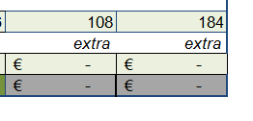

Afdrukinstructie (indien gewenst): Per tabblad: 'Bestand' > 'Afdrukken' > onderste optie selecteren: 'Blad passend maken voor één pagina'

